平衡表 (2)
 | 物 料 采 购 出 运 平 衡 表
 | 季节号：25AW， 款名：F1505A8_25
订单号/PO | 颜色/color code | 尺 码
订单号/PO | 颜色/color code | 5/6Y | 7/8Y | 8/9Y | 9/10Y | 11/12Y | 13/14Y | 小计： | 背面
1615875-独码-土耳其 | NV253-NAVY 藏青色 | 58 | 22 | 112 | 70 | 70 | 22 | 354 | 无价格
1615876-配比-土耳其 | NV253-NAVY 藏青色 | 245 | 490 | 245 | 490 | 490 | 490 | 2450 | 有价格
1615877-配比-埃及 | NV253-NAVY 藏青色 | 17 | 34 | 17 | 34 | 34 | 34 | 170 | 有价格
1615878-配比-乔治亚州 | NV253-NAVY 藏青色 | 5 | 10 | 5 | 10 | 10 | 10 | 50 | 有价格
1615880-配比-北伊拉克 | NV253-NAVY 藏青色 | 9 | 18 | 9 | 18 | 18 | 18 | 90 | 有价格
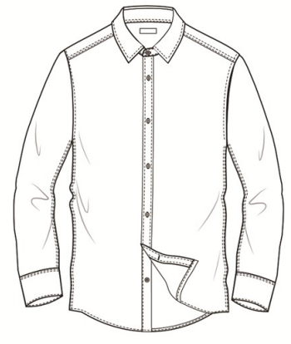
1615881-配比-摩洛哥 | NV253-NAVY 藏青色 | 15 | 30 | 15 | 30 | 30 | 30 | 150 | 有价格
1615882-配比-波斯尼亚 | NV253-NAVY 藏青色 | 3 | 6 | 3 | 6 | 6 | 6 | 30 | 有价格
1615883-配比-马其顿 | NV253-NAVY 藏青色 | 3 | 6 | 3 | 6 | 6 | 6 | 30 | 有价格
1615884-配比-乌兹别克 | NV253-NAVY 藏青色 | 3 | 6 | 3 | 6 | 6 | 6 | 30 | 有价格
1615885-配比-摩尔多瓦 | NV253-NAVY 藏青色 | 5 | 10 | 5 | 10 | 10 | 10 | 50 | 有价格
1615886-配比-伊拉克南部 | NV253-NAVY 藏青色 | 10 | 20 | 10 | 20 | 20 | 20 | 100 | 有价格
1615887-配比-黑山共和国 | NV253-NAVY 藏青色 | 1 | 2 | 1 | 2 | 2 | 2 | 10 | 有价格
1615888-配比-乌克兰 | NV253-NAVY 藏青色 | 4 | 8 | 4 | 8 | 8 | 8 | 40 | 有价格
1615890-配比-塞尔维亚 | NV253-NAVY 藏青色 | 1 | 2 | 1 | 2 | 2 | 2 | 10 | 有价格
1615891-配比-阿尔巴尼亚 | NV253-NAVY 藏青色 | 3 | 6 | 3 | 6 | 6 | 6 | 30 | 有价格
1615892-配比-阿塞拜疆 | NV253-NAVY 藏青色 | 4 | 8 | 4 | 8 | 8 | 8 | 40 | 有价格
1615894-配比-科索沃 | NV253-NAVY 藏青色 | 4 | 8 | 4 | 8 | 8 | 8 | 40 | 有价格
1615895-配比-黎巴嫩 | NV253-NAVY 藏青色 | 4 | 8 | 4 | 8 | 8 | 8 | 40 | 有价格
1615897-独码-ECOM | NV253-NAVY 藏青色 | 48 | 98 | 48 | 98 | 98 | 98 | 488 | 无价格
1615899-配比-哈萨克斯坦 | NV253-NAVY 藏青色 | 17 | 34 | 17 | 34 | 34 | 34 | 170 | 待定

 |  | 5/6Y | 7/8Y | 8/9Y | 9/10Y | 11/12Y | 13/14Y
汇总TOTAL | NV253-NAVY 藏青色 | 459 | 826 | 513 | 874 | 874 | 826 | 4372
 | 合计 | 459 | 826 | 513 | 874 | 874 | 826 | 4372

